Abb. A1-2A
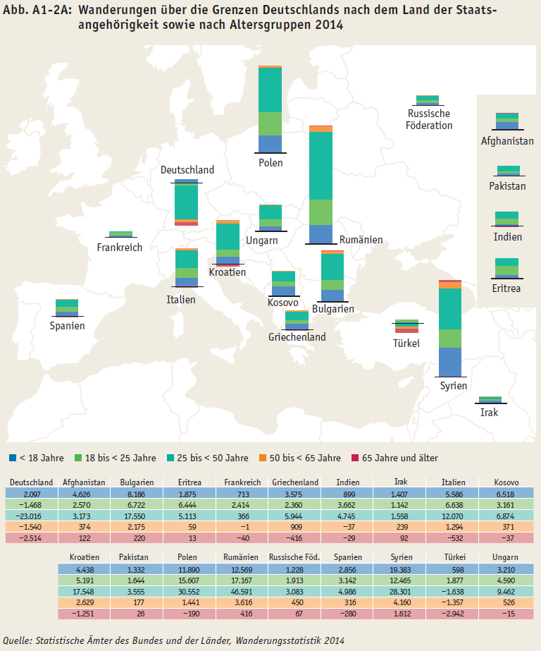
Zurück zum Inhalt

